1. Intro & beslissingsboom
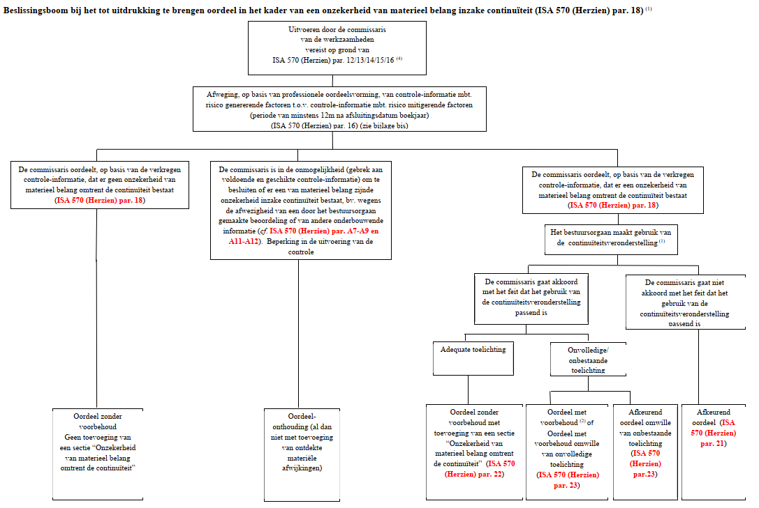
Evaluatie van continuïteitsbeoordeling |  |  | Referentie | Gelieve hier uw gegevens in deze heading in te vullen. De headings van de overige tabbladen worden dan automatisch ook ingevuld.
Klant: | Vennootschap XYZ | Opgemaakt door:
Periode: | 2020-12-31 | Datum: | 2021-01-01

Intro en audit objectief
Uitgaande van de continuïteitsveronderstelling worden de financiële overzichten opgesteld onder de veronderstelling dat de continuïteit van de entiteit gehandhaafd blijft en zij haar activiteiten in de voorzienbare toekomst zal voortzetten. Financiële overzichten voor algemene doeleinden worden opgesteld op basis van de continuïteitsveronderstelling, tenzij het bestuursorgaan voornemens is de entiteit te liquideren of de activiteiten te beëindigen dan wel hiervoor geen realistisch alternatief heeft. Aangezien de continuïteitsveronderstelling van fundamenteel belang is bij het opstellen van de financiële overzichten, moet het bestuursorgaan bij het opstellen van de financiële overzichten een beoordeling maken van de mogelijkheid van de entiteit om haar continuïteit te handhaven, zelfs indien het stelsel inzake financiële verslaggeving dit niet expliciet vereist. Het is de verantwoordelijkheid van de auditor om voldoende en geschikte controle-informatie te verkrijgen m.b.t., en om te concluderen over, de geschiktheid van het hanteren door het bestuursorgaan van de continuïteitsveronderstelling bij het opstellen en presenteren van de financiële overzichten en om te concluderen, gebaseerd op de verkregen controle-informatie, of er sprake is van een onzekerheid van materieel belang m.b.t. de mogelijkheid van de entiteit om haar continuïteit te handhaven.

Beslissingsbomen (ISA 570 - Going concern)

1. Bestaat er een onzekerheid van materieel belang inzake continuïteit ?
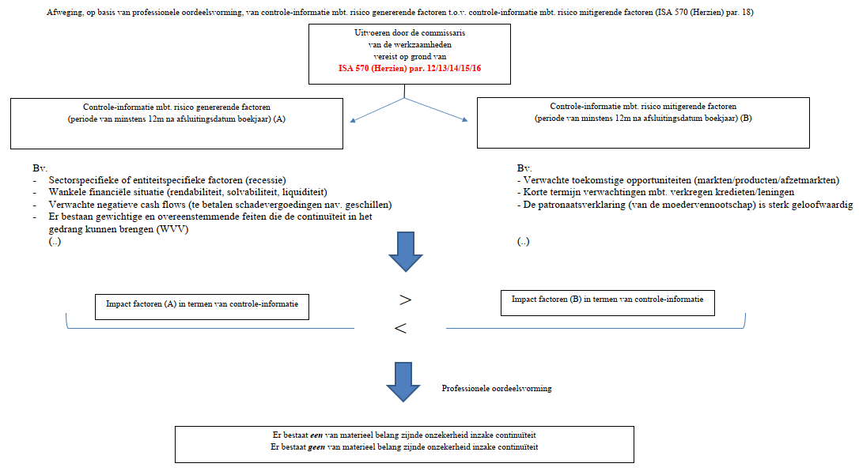

2. Oordeel in het kader van een onzekerheid van materieel belang inzake continuïteit

5. Literatuur & naslagwerk
Literatuur & naslagwerk |  |  |  | Referentie
Klant: | Vennootschap XYZ |  | Opgemaakt door: | 0
Periode: | 2020-12-31 |  | Datum: | 2021-01-01

ISA 570 (Herzien) - Continuïteit
 | EN | https://www.ibr-ire.be/docs/default-source/nl/Documents/regelgeving-en-publicaties/rechtsleer/normen-en-aanbevelingen/ISA-s/nieuwe-en-herziene-ISA-s/New-and-Revised-ISAs-2017-update-24062019/A031-2018-IAASB-Handbook-ISA-570-Revised.pdf
 | NL | https://www.ibr-ire.be/docs/default-source/nl/Documents/regelgeving-en-publicaties/rechtsleer/normen-en-aanbevelingen/ISA-s/nieuwe-en-herziene-ISA-s/Nieuwe-en-herziene-ISAs-2017/ISA-570-Herzien-NL-2016-2017-CLEAN.pdf
 | FR | https://www.ibr-ire.be/docs/default-source/fr/Documents/reglementation-et-publications/normes-et-recommandations/ISA/ISA-nouvelles-et-revisees/ISA-nouvelles-et-revisees-2017/ISA-570-Revisee-FR-2016-2017-CLEAN.pdf

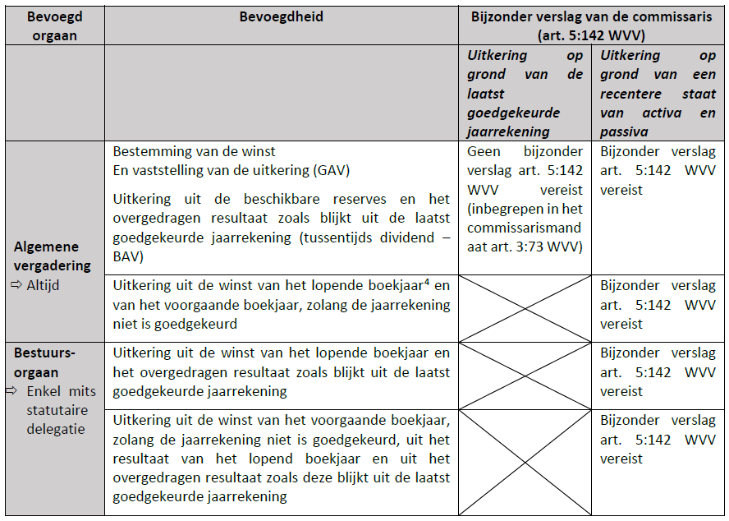
IBR Technische nota omtrent Nettoactief- en liquiditeitstest
 | NL
 | FR

Ondersteuning van bestuursorgaan bij opstellen van toekomstgerichte financiële informatie
 | ICAEW - Consultation on guidance for preparers of prospective financial information - Dec 2018
 | AICPA - Prospective financial information

NBB Balanscentrale
 | Ondernemingsdossier
 | Let op: Ondernemingsdossier is betalend.

